Pagina Inicial
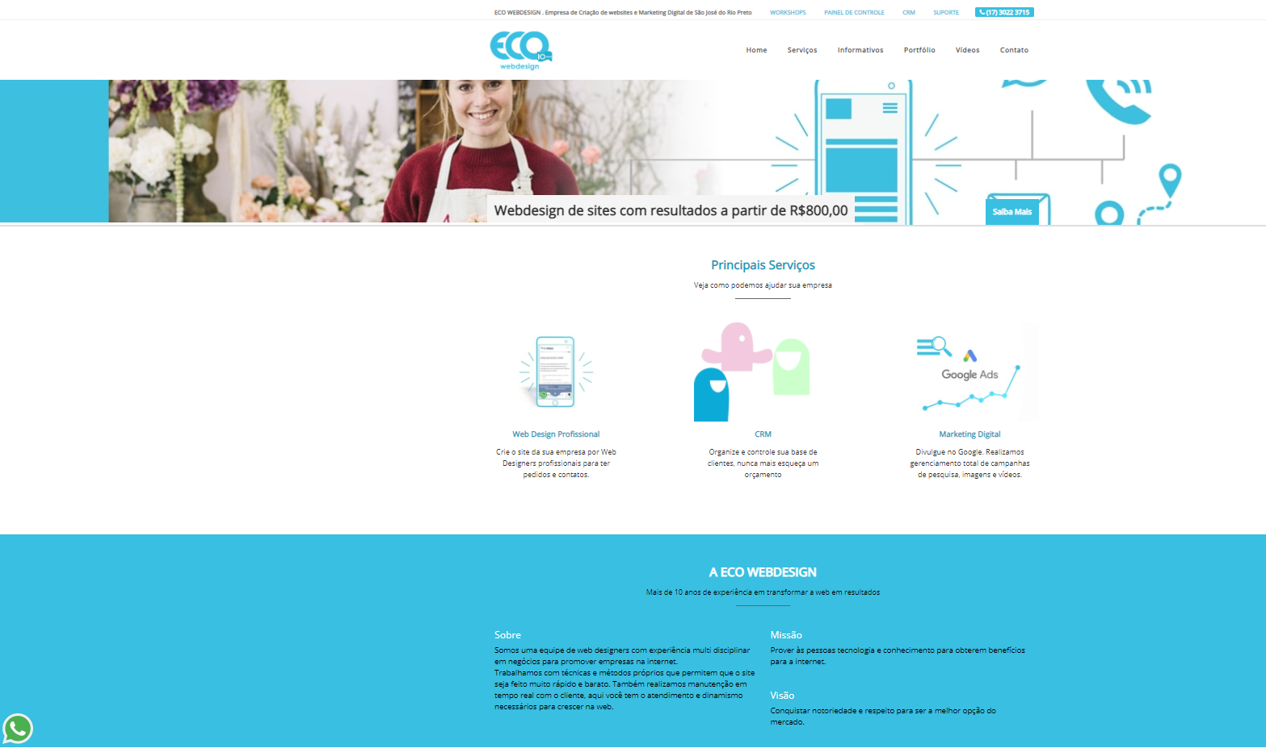
Home | Serviços | Informativos | Contato | Login | NOTA:Esses são os menus de navegação como na imagem mas no nosso acrescenta login

Serviços
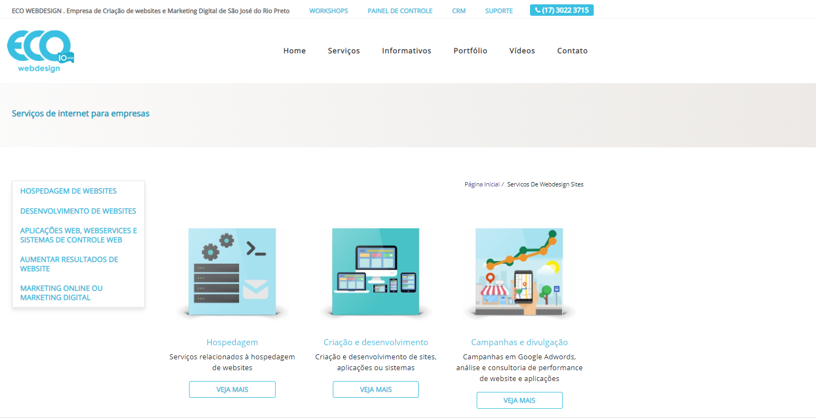

Informativo
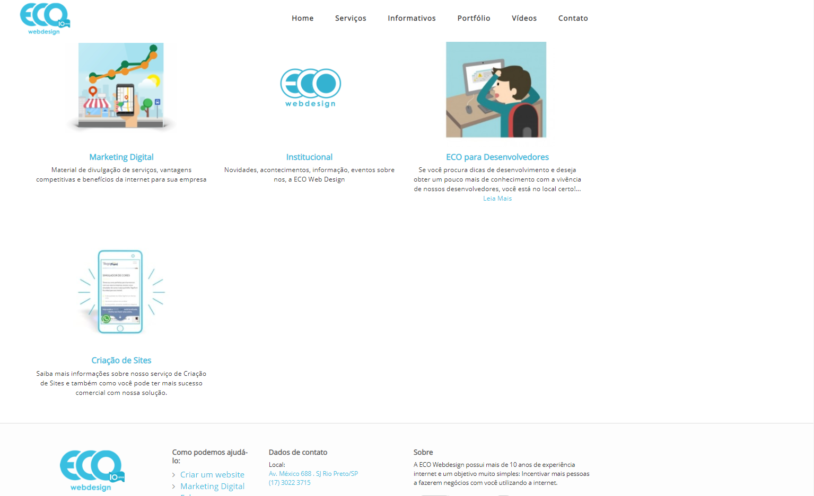

Contato
